Frise_visuelle
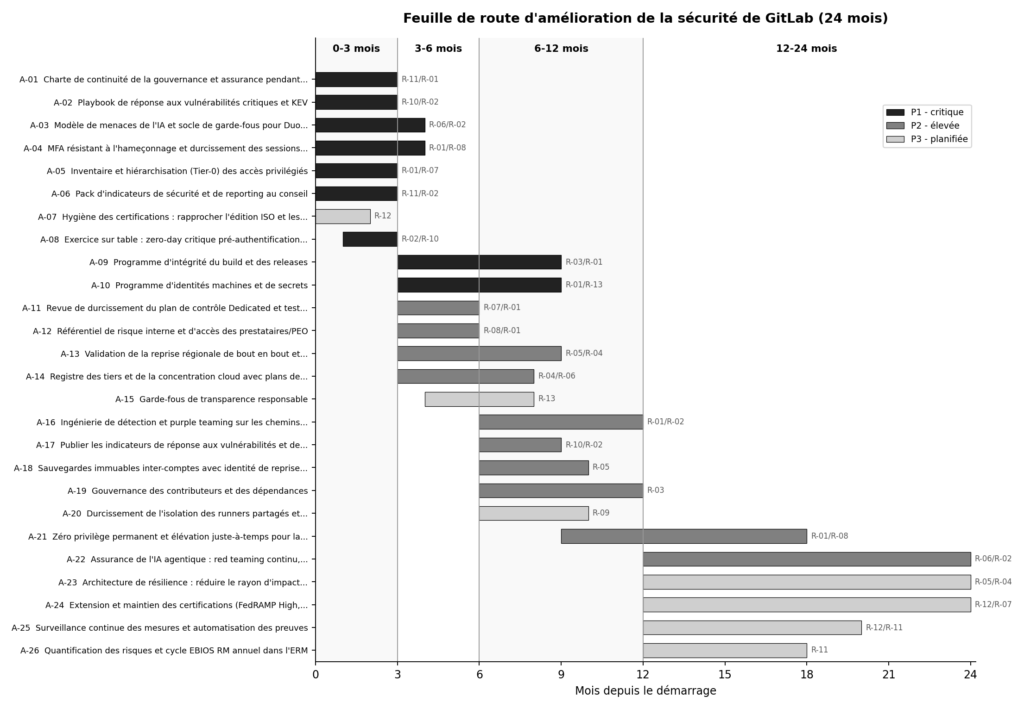
Frise visuelle (image statique ; voir l'onglet Feuille_de_route pour le Gantt actif)

